상품제안서
테팔 밸리드쿡 티타늄 멀티팬 28cm | 상품코드: F29650

 |  |  |  |  |  |  | 02-412-0044 | www.easy1.co.kr
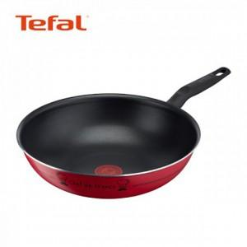

【상세/제작정보】 | 스티커 제작및 부착 비용 별도 문의.

【인쇄/포장옵션】 | / 포장불가능

【공급단가】 | 수량 | 30~ | 100~ | 500~ | 1,000~ | 2,000~
*VAT별도 | 단가 | 36,000원 | 35,400원 | 34,500원 | 33,900원 | 33,000원

【상품 URL】 | https://dev.easy1.co.kr:443/src/goods_detail.php?gdno=29650

